1)
CURRENT | 0 | 1 | 2 | 3 | 4 | 5 | PROJECT 1 | 0 | 1 | 2 | 3 | 4 | 5 | PROJECT 2 | 0 | 1 | 2 | 3 | 4 | 5 | PROJECT 3 | 0 | 1 | 2 | 3 | 4 | 5
Revenue |  | $60.00 | $50.00 | $40.00 | $35.00 | $25.00 | Revenue |  | $60.00 | $50.00 | $50.00 | $40.00 | $35.00 | Revenue |  | $70.00 | $80.00 | $90.00 | $100.00 | $110.00 | Revenue |  | $70.00 | $90.00 | $110.00 | $130.00 | $150.00
Operating cost |  | $(30.00) | $(30.00) | $(30.00) | $(30.00) | $(30.00) | Operating cost |  | $(30.00) | $(30.00) | $(30.00) | $(30.00) | $(30.00) | Operating cost |  | $(40.00) | $(40.00) | $(40.00) | $(40.00) | $(40.00) | Operating cost |  | $(40.00) | $(40.00) | $(40.00) | $(40.00) | $(40.00)
Available Capital | $80.00 |  |  |  |  |  | Available Capital | $40.00 |  |  |  |  |  | Available Capital |  |  |  |  |  |  | Available Capital
Investment |  |  |  |  |  |  | Investment | $(40.00) |  |  |  |  |  | Investment | $(80.00) | $(20.00) | $(20.00) |  |  |  | Investment | $(80.00) | $(20.00) | $(20.00) | $(20.00) | $(20.00) | $(20.00)
NET | $80.00 | $30.00 | $20.00 | $10.00 | $5.00 | $(5.00) | NET | $- | $30.00 | $20.00 | $20.00 | $10.00 | $5.00 | NET | $(80.00) | $10.00 | $20.00 | $50.00 | $60.00 | $70.00 | NET | $(80.00) | $10.00 | $30.00 | $50.00 | $70.00 | $90.00
PV | $80.00 | $28.57 | $18.14 | $8.64 | $4.11 | $(3.92) | PV | $- | $28.57 | $18.14 | $17.28 | $8.23 | $3.92 | PV | $(80.00) | $9.52 | $18.14 | $43.19 | $49.36 | $54.85 | PV | $(80.00) | $9.52 | $27.21 | $43.19 | $57.59 | $70.52
NPV | $135.55 |  |  |  |  |  | NPV | $76.13 |  |  |  |  |  | NPV | $95.07 |  |  |  |  |  | NPV | $128.03
NPV | $135.55 |  |  |  |  |  | NPV | $76.13 |  |  |  |  |  | NPV | $95.07 |  |  |  |  |  | NPV | $128.03
IRR | -64% |  |  |  |  |  | IRR | #NUM! |  |  |  |  |  | IRR | 31% |  |  |  |  |  | IRR | 38%

r per | 5.00% |  |  |  |  |  | r per | 5.00% |  |  |  |  |  | r per | 5.00% |  |  |  |  |  | r per | 5.00%
r cont | 4.88% |  |  |  |  |  | r cont | 4.88% |  |  |  |  |  | r cont | 4.88% |  |  |  |  |  | r cont | 4.88%
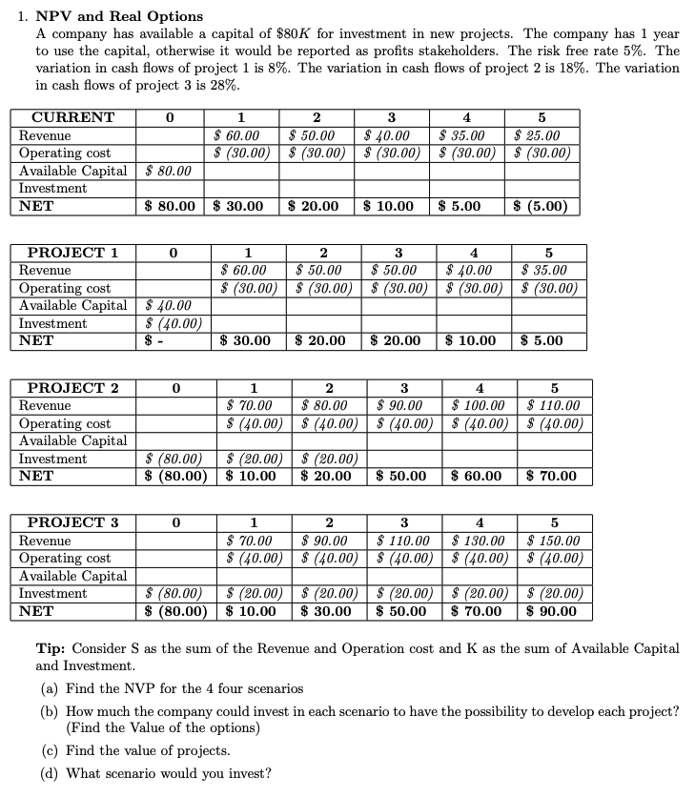
 |  |  |  |  |  |  | PROJECT 1 DELTA | 0 | 1 | 2 | 3 | 4 | 5 | PROJECT 2 DELTA | 0 | 1 | 2 | 3 | 4 | 5 | PROJECT 3 DELTA | 0 | 1 | 2 | 3 | 4 | 5
 |  |  |  |  |  |  | Revenue | $- | $- | $- | $10.00 | $5.00 | $10.00 | Revenue | $- | $70.00 | $80.00 | $90.00 | $100.00 | $110.00 | Revenue | $- | $70.00 | $90.00 | $110.00 | $130.00 | $150.00
 |  |  |  |  |  |  | Operating cost | $- | $- | $- | $- | $- | $- | Operating cost | $- | $(40.00) | $(40.00) | $(40.00) | $(40.00) | $(40.00) | Operating cost | $- | $(40.00) | $(40.00) | $(40.00) | $(40.00) | $(40.00)
 |  |  |  |  |  |  | Available Capital | $(40.00) | $- | $- | $- | $- | $- | Available Capital | $- | $- | $- | $- | $- | $- | Available Capital | $- | $- | $- | $- | $- | $-
 |  |  |  |  |  |  | Investment | $(40.00) | $- | $- | $- | $- | $- | Investment | $(80.00) | $(20.00) | $(20.00) | $- | $- | $- | Investment | $(80.00) | $(20.00) | $(20.00) | $(20.00) | $(20.00) | $(20.00)
 |  |  |  |  |  |  | NET | $(80.00) | $- | $- | $10.00 | $5.00 | $10.00 | NET | $(80.00) | $10.00 | $20.00 | $50.00 | $60.00 | $70.00 | NET | $(80.00) | $10.00 | $30.00 | $50.00 | $70.00 | $90.00
 |  |  |  |  |  |  | PV | $(80.00) | $- | $- | $8.64 | $4.11 | $7.84 | PV | $(80.00) | $9.52 | $18.14 | $43.19 | $49.36 | $54.85 | PV | $(80.00) | $9.52 | $27.21 | $43.19 | $57.59 | $70.52
 |  |  |  |  |  |  | NPV | $(59.41) |  |  |  |  |  | NPV | $95.07 |  |  |  |  |  | NPV | $128.03
 |  |  |  |  |  |  | NPV | $(59.41) |  |  |  |  |  | NPV | $95.07 |  |  |  |  |  | NPV | $128.03
 |  |  |  |  |  |  | IRR | -25% |  |  |  |  |  | IRR | 31% |  |  |  |  |  | IRR | 38%

 |  |  |  |  |  |  | r per | 5.00% |  |  |  |  |  | r per | 5.00% |  |  |  |  |  | r per | 5.00%
 |  |  |  |  |  |  | r cont | 4.88% |  |  |  |  |  | r cont | 4.88% |  |  |  |  |  | r cont | 4.88%

 |  |  |  |  |  |  | REAL OPTIONS APROACH (ROA) |  |  |  |  |  |  | REAL OPTIONS APROACH (ROA) |  |  |  |  |  |  | REAL OPTIONS APROACH (ROA)
 |  |  |  |  |  |  |  | Call |  |  |  |  |  |  | Call |  |  |  |  |  |  | Call
 |  |  |  |  |  |  | So | $20.5872 |  |  |  |  |  | So | $175.0653 |  |  |  |  |  | So | $208.0331
 |  |  |  |  |  |  | K | $84.00 |  |  |  |  |  | K | $84.00 |  |  |  |  |  | K | $84.00
 |  |  |  |  |  |  | T | 1 |  |  |  |  |  | T | 1 |  |  |  |  |  | T | 1
 |  |  |  |  |  |  | r cont | 4.88% |  |  |  |  |  | r cont | 4.88% |  |  |  |  |  | r cont | 4.88%
 |  |  |  |  |  |  | sigma | 8% |  |  |  |  |  | sigma | 18% |  |  |  |  |  | sigma | 28%
 |  |  |  |  |  |  | d1 | -16.926994234 |  |  |  |  |  | d1 | 4.440734329 |  |  |  |  |  | d1 | 3.5531092025
 |  |  |  |  |  |  | d2 | -17.006994234 |  |  |  |  |  | d2 | 4.260734329 |  |  |  |  |  | d2 | 3.2731092025
 |  |  |  |  |  |  | N(d1) | 0.000000 |  |  |  |  |  | N(d1) | 0.999996 |  |  |  |  |  | N(d1) | 0.999810
 |  |  |  |  |  |  | N(d2) | 0.000000 |  |  |  |  |  | N(d2) | 0.999990 |  |  |  |  |  | N(d2) | 0.999468
 |  |  |  |  |  |  | N(-d1) | 1.000000 |  |  |  |  |  | N(-d1) | 0.000004 |  |  |  |  |  | N(-d1) | 0.000190
 |  |  |  |  |  |  | N(-d2) | 1.000000 |  |  |  |  |  | N(-d2) | 0.000010 |  |  |  |  |  | N(-d2) | 0.000532
 |  |  |  |  |  |  | Option | $0.00 |  |  |  |  |  | Option | $95.07 |  |  |  |  |  | Option | $128.04

 |  |  |  |  |  |  |  | If ITM, then VP=Option, if not, VP=Option + VPN |  |  |  |  |  |  | If ITM, then VP=Option, if not, VP=Option + VPN |  |  |  |  |  |  | If ITM, then VP=Option, if not, VP=Option + VPN
 |  |  |  |  |  |  | Valor Proyecto | $(59.41) |  |  |  |  |  | Valor Proyecto | $95.07 |  |  |  |  |  | Valor Proyecto | $128.04

 |  |  |  |  |  |  |  |  |  |  |  |  |  |  |  |  |  |  |  |  | El proyecto 3 es la mejor opción para invertir, porque es en el que el valor del proyecto es el más alto

2)
INITIAL STATE | 0 | 1 | 2 | 3 | 4 | 5 | 6 | NPV = 0 | 0 | 1 | 2 | 3 | 4 | 5 | 6
K | $200.00 |  |  |  |  |  |  | K | $159.83
Profit |  | $100.00 | $20.00 | $20.00 | $20.00 | $20.00 | $20.00 | Profit |  | $100.00 | $20.00 | $20.00 | $20.00 | $20.00 | $20.00
K PV | $200.00 | $- | $- | $- | $- | $- | $- | K PV | $159.83 | $- | $- | $- | $- | $- | $-
Profit PV | $- | $90.91 | $16.53 | $15.03 | $13.66 | $12.42 | $11.29 | Profit PV | $- | $90.91 | $16.53 | $15.03 | $13.66 | $12.42 | $11.29
NPV | $(40.17) |  |  |  |  |  |  | NPV | $-

 | per | cont |  |  |  |  |  |  | per | cont
r | 3.00% | 2.96% | fixed flows (<1 year) |  |  |  |  | r | 3.00% | 2.96% | fixed flows (<1 year)
riskCap | 10.00% | 9.53% | stochastics flows (>1 year) |  |  |  |  | riskCap | 10.00% | 9.53% | stochastics flows (>1 year)
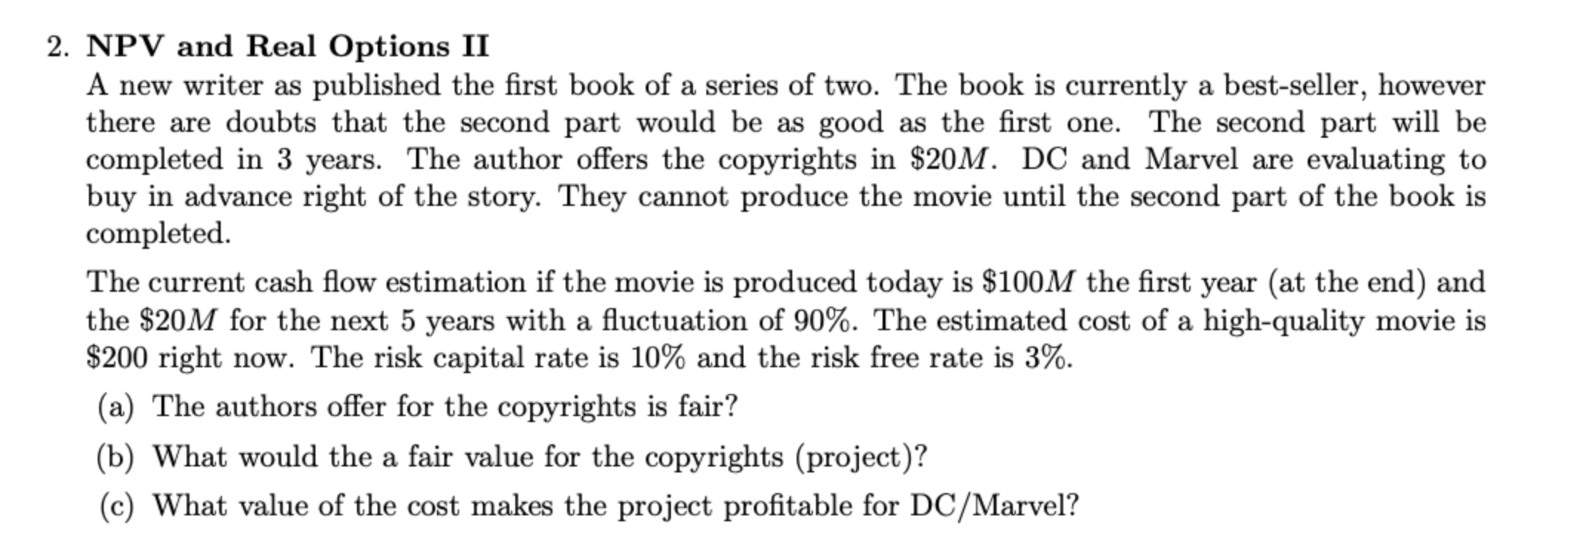
REAL OPTIONS APROACH (ROA) |  |  |  |  |  |  |  | REAL OPTIONS APROACH (ROA)
 | Call |  |  |  |  |  |  |  | Call
So | $159.8325 |  |  |  |  |  |  | So | $159.8325
K | $200.00 |  |  |  |  |  |  | K | $159.83
T | 3 |  |  |  |  |  |  | T | 3
r cont | 2.96% |  |  |  |  |  |  | r cont | 2.96%
sigma | 90% |  |  |  |  |  |  | sigma | 90%
d1 | 0.69249017422 |  |  |  |  |  |  | d1 | 0.83630880484
d2 | -0.86635555259 |  |  |  |  |  |  | d2 | -0.72253692197
N(d1) | 0.755685 |  |  |  |  |  |  | N(d1) | 0.798509
N(d2) | 0.193148 |  |  |  |  |  |  | N(d2) | 0.234982
N(-d1) | 0.244315 |  |  |  |  |  |  | N(-d1) | 0.201491
N(-d2) | 0.806852 |  |  |  |  |  |  | N(-d2) | 0.765018
Option | $85.43 |  |  |  |  |  |  | Option | $93.26

 | If ITM, then VP=Option, if not, VP=Option + VPN |  |  |  |  |  |  |  | If ITM, then VP=Option, if not, VP=Option + VPN
Valor Proyecto | $45.26 |  |  |  |  |  |  | Valor Proyecto | $93.26

La oferta por el copyright no es justa. El valor justo es de $5.47M, por lo que el autor está vendiendo muy caro ($20M) el proyecto |  |  |  |  |  |  |  | Desde que el costo es de $159.83M hay ganancias para el que compre el proyecto, con un valor del proyecto de $57.05M

3)
Cost | $(60.00)
NetFlow | $50.00
NPV1 | $(10.00)

 | 0 | 1 | 2 | 3 | 4 | 5 | 6 | 7 | 8 | 9 | 10 | 11
Cost | $- | $(5.00) | $- | $- | $- | $- | $- | $- | $- | $- | $- | $-
NetFlow | $- | $- | $2.00 | $2.00 | $2.00 | $2.00 | $2.00 | $2.00 | $2.00 | $2.00 | $2.00 | $2.00
NetFlow PV | $- | $- | $1.65 | $1.50 | $1.37 | $1.24 | $1.13 | $1.03 | $0.93 | $0.85 | $0.77 | $0.70
NPV2 | $6.17

NPV total | $(3.83)

r loan per | r loan cont
10.000% | 9.531%

rf per | rf cont
6.000% | 5.827%

REAL OPTIONS APROACH (ROA)
 | Call
So | $11.1719
K | $5.00
T | 1
r cont | 5.83%
sigma | 50%
d1 | 1.9744725808
d2 | 1.4744725808
N(d1) | 0.975836
N(d2) | 0.929823
N(-d1) | 0.024164
N(-d2) | 0.070177
Option | $6.52

 | If ITM, then VP=Option, if not, VP=Option + VPN
Valor Proyecto (ROA) | $(3.48)

VALOR PROYECTO = 0
Cost | $(56.52) | 13.03%
NetFlow | $50.00
NPV1 | $(6.52)

 | 0 | 1 | 2 | 3 | 4 | 5 | 6 | 7 | 8 | 9 | 10 | 11
Cost | $- | $(5.00) | $- | $- | $- | $- | $- | $- | $- | $- | $- | $-
NetFlow | $- | $- | $2.00 | $2.00 | $2.00 | $2.00 | $2.00 | $2.00 | $2.00 | $2.00 | $2.00 | $2.00
NetFlow PV | $- | $- | $1.65 | $1.50 | $1.37 | $1.24 | $1.13 | $1.03 | $0.93 | $0.85 | $0.77 | $0.70
NPV2 | $6.17
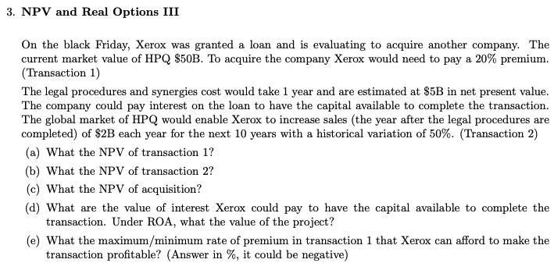
NPV total | $(0.34)

r loan per | r loan cont
10.000% | 9.531%

rf per | rf cont
6.000% | 5.827%

REAL OPTIONS APROACH (ROA)
 | Call
So | $11.1719
K | $5.00
T | 1
r cont | 5.83%
sigma | 50%
d1 | 1.9744725808
d2 | 1.4744725808
N(d1) | 0.975836
N(d2) | 0.929823
N(-d1) | 0.024164
N(-d2) | 0.070177
Option | $6.52

 | If ITM, then VP=Option, if not, VP=Option + VPN
Valor Proyecto (ROA) | $(0.00)

La prima debería ser de máximo 13.03% para que pudiera comenzar a tener beneficios

4)
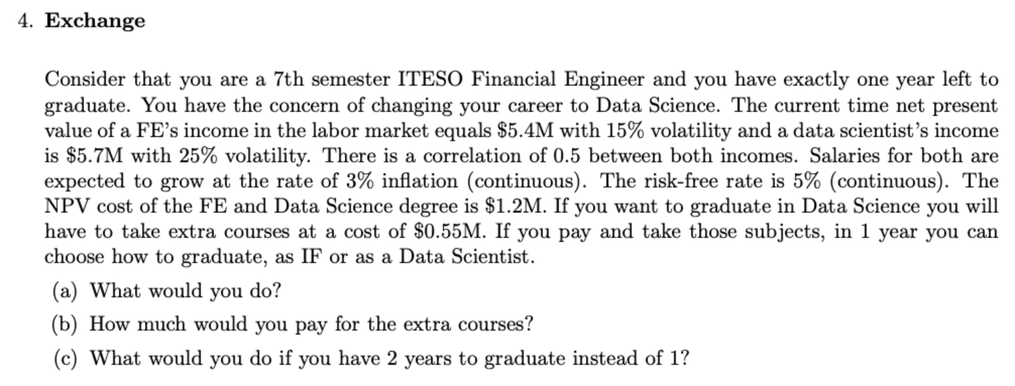
MARGRABE EXCHANGE
 | Intercambio FE por DS | Intercambio DS por FE
S1 (DS) | $4.50 | $4.20 | S1 (FE)
S2 (FE) | $4.20 | $4.50 | S2 (DS)
T | 2 | 2
S1 yield q1 | 3% | 3%
S2 yield q2 | 3% | 3%
Sigma S1 | 25% | 15%
Sigma S2 | 15% | 25%
CORRELATION | 0.500000 | 0.500000
SPREAD VOLATILITY | 0.217945 | 0.217945
d1 | 0.377953 | -0.069732
d2 | 0.069732 | -0.377953
N(d1) | $0.6473 | $0.4722
N(d2) | $0.53 | $0.35
Option | $0.655 | $0.373

Recibo S1, tengo S2

